Feuil1
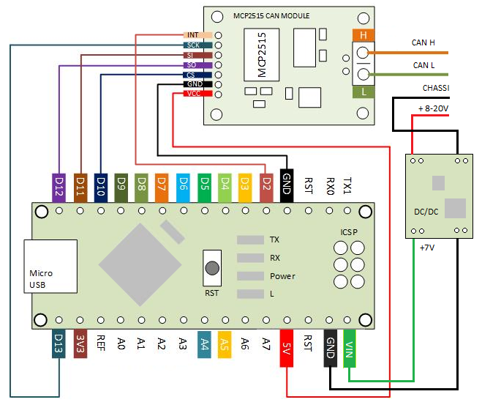
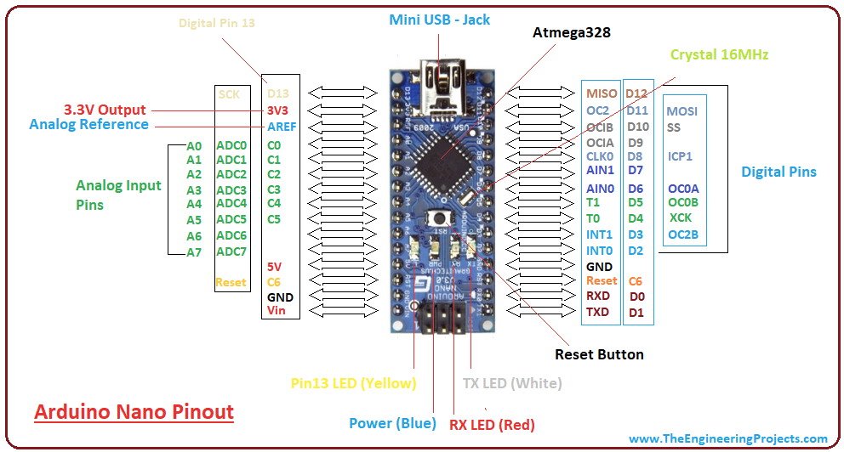
SCHEMATICS ARDUINO
DROPPING OPERATOR INTERFACE

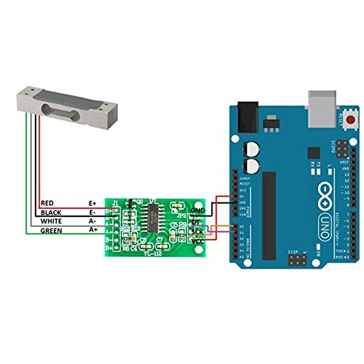
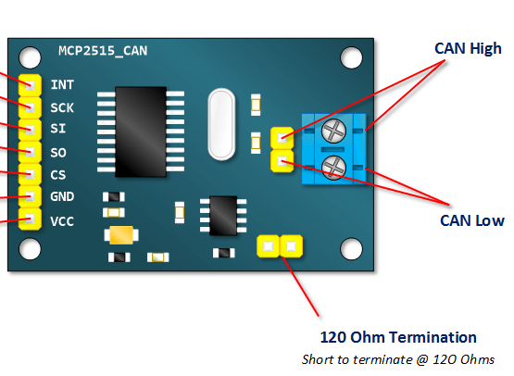
B
 | D13 | D12
 | 3V3 | D11
 | REF | D10
 | A0 | D9
ARDUINO
NANO
V3
 | A1 | D8
 | A2 | D7
 | A3 | D6
 | A4 | D5
 | A5 | D4
 | A6 | D3
 | A7 | D2
IMAGE SELECTOR
 | 5V | D1
 | RST | GND
 | GND | D0
 | VIN | D1

